Einleitung
Ausgangssituation

Filiale | A | B | C | D | E | F
Umsatz, T€ | 10,050 | 10,200 | 10,090 | 10,390 | 10,440 | 10,290

Aus der oben gezeigten Tabelle soll ein Säulendiagramm erzeugt werden. Weiter unten ist zu sehen, wie Excel diese Werte umsetzt. Dabei wird der untere Teil der Säulen automatisch abgeschnitten, um Einzelheiten im oberen Bereich deutlich zu machen.

 |  |  |  |  |  |  | Der menschliche Betrachter sieht hier ein bewegtes Auf und Ab und dramatische Unterschiede zwischen den Filialen. In Wirklichkeit schwanken die Werte in diesem Beispiel nicht mehr als zwei Prozentpunkte um den Mittelwert. Experten warnen deshalb vor solchen Darstellungen, da sie - gewollt oder ungewollt - geeignet sind, deutliche Extremwerte oder eine große Dynamik vorzutäuschen.

Wenn man die Darstellung der gesamten Säule erzwingt, ist die Darstellung maßstäblich korrekt. Man sieht, dass die Umsätze ausgeglichen sind. Andererseits sind die durchaus interessanten Einzelheiten kaum zu erkennen.

 |  |  |  |  |  |  | In der Praxis werden deshalb häufig unterbrochene Säulen verwendet, um Einzelheiten zu verdeutlichen und gleichzeitig zu demonstrieren, dass die Darstellung nicht maßstabgerecht ist. Im folgenden Arbeitsblatt wird ein Weg gezeigt, wie man das in Excel verwirklichen kann.

Lösung
Lösungsweg

Filiale | A | B | C | D | E | F
Umsatz, T€ | 10,050 | 10,200 | 10,090 | 10,390 | 10,440 | 10,290

Schaft | 0.5 | 0.5 | 0.5 | 0.5 | 0.5 | 0.5
Unterbrechung | 0.75 | 0.75 | 0.75 | 0.75 | 0.75 | 0.75
Ausgleich | 8.75 | 8.75 | 8.75 | 8.75 | 8.75 | 8.75

Hier kann eingetragen werden, wo "abgeschnitten" werden soll.
 |  |  |  |  |  |  | Zunächst wird das Säulendiagramm so wie von Excel erzeugt übernommen. Bei Bedarf kann festgelegt werden, in welcher Höhe die Säulen abgeschnitten werden sollen.

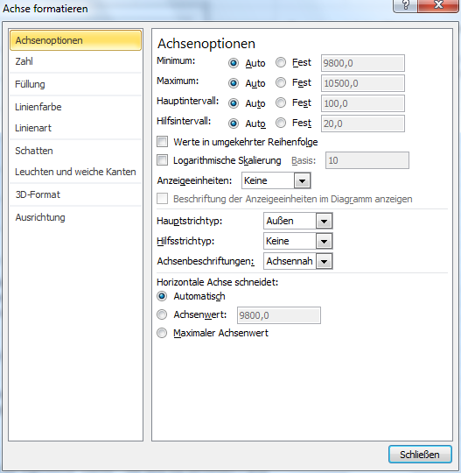

Unter der Tabelle sind zusätzlich die Datenreihen "Schaft", "Unterbrechung" und "Ausgleich" definiert worden. Diese Daten werden benötigt, um die Unterbrechung der Balken darzustellen. In Wirklichkeit werden nicht die Balken unterbrochen, sondern jeweils ein weißer Streifen im Vordergrund abgebildet.

Dazu werden Schaft, Unterbrechung und Ausgleich als gestapelte Säulen eingefügt.

Schaft ist die untere Datenreihe. Sie steuert, in welcher Höhe die Lücke erscheinen soll. Sie wird transparent vor den blauen Balken gelegt, so dass der untere "Stummel" zu sehen sein wird.

Als nächstes kommt Unterbrechung als die eigentliche "Lücke". Sie wird mit derselben Farbe wie die Zeichnungsfläche - in dem Falle weiß - ausgefüllt, damit es wie eine Unterbrechung aussieht.

Mit Ausgleich wird die Säule aufgefüllt. Ausgleich hat die einzige Funktion, die Skalierung so zu steuern, dass die Unterbrechung im unteren Bereich des Diagramms erscheint. Ausgleich muss um einiges größer sein als Schaft und Unterbrechung zusammen. Hier wurde der Wert so gewählt, dass die gesamte gestapelte Säule 10 hoch ist.

 |  |  |  |  |  |  | Schaft, Unterbrechung und Ausgleich werden als zusätzliche Datenreihen eingefügt. Dabei ist darauf zu achten, dass sie auf der Sekundärachse abgebildet werden und der Diagrammtyp in Gestapelte Säule geändert wird.

Diesen Diagrammtyp auswählen.
Hier wird die Datenreihe der Sekundärachse zugeordnet..

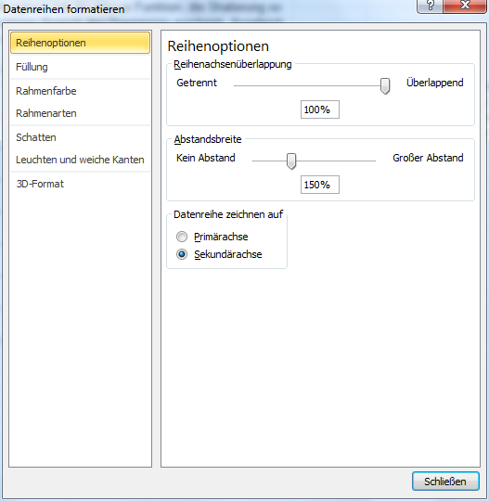

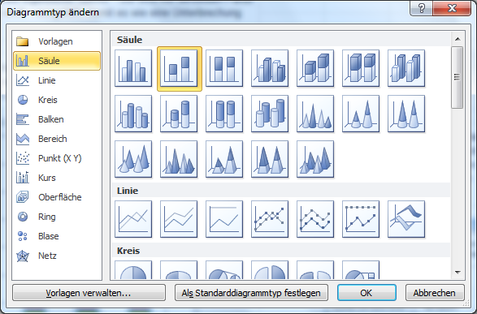

 |  |  |  |  |  |  | Schaft und Ausgleich werden ohn Füllung und ohne Rahmenlinie formatiert. Unterbrechung wird in der Farbe der Zeichnungsfläche und ohne Rahmen formatiert.

So wird die Füllung für "Unterbrechung" festgelegt.
So wird die Rahmenlinie eingestellt.

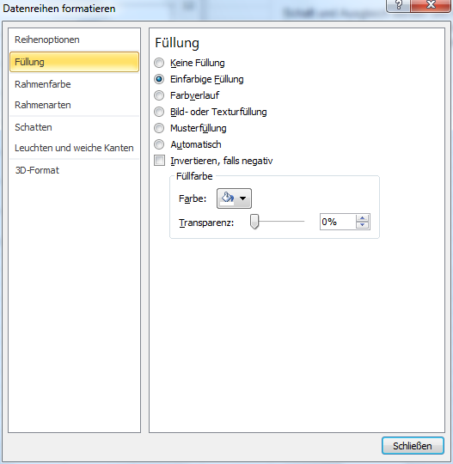
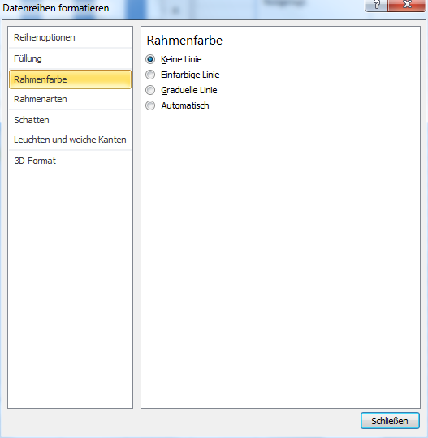

 |  |  |  |  |  |  | Die Werte-Achse ist nun nicht mehr gültig, da ja suggeriert werden soll, dass die Säulen bei Null beginnen und zeichnerisch unterbrochen worden sind. Die Sekundärachse ist ein Hilfsmittel und daher auch zu verbergen. Deshalb werden für beide Achsen die Teilstriche und Beschriftungen entfernt.

 |  |  |  |  |  |  | Um die Einzelheiten deutlich zu machen, wird dafür die Datenbeschriftung an den Säulen aktiviert.

So werden Achsenbeschriftung und Teilstriche eingestellt.
So wird die Datenbeschriftung eingestellt.

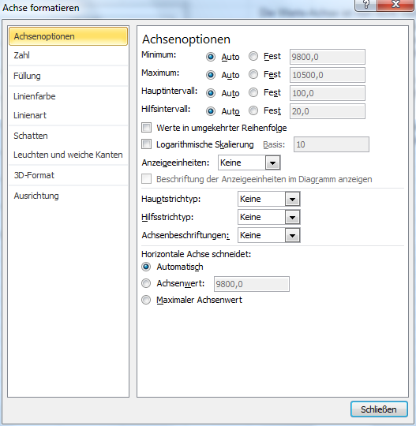
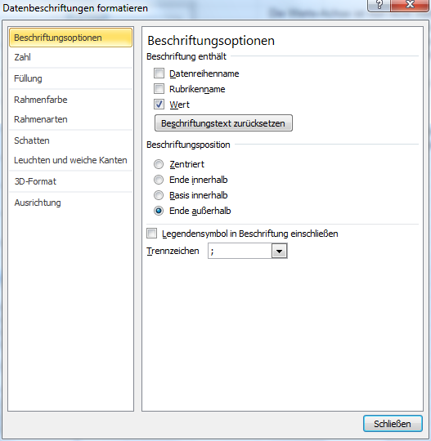

Im nächsten Arbeitsblatt wird gezeigt, wie man an einigen Stellschrauben drehen kann, um die Darstellung zu steuern.

Feintuning
Verfeinern
 |  |  |  |  |  |  | Höhe (Niveau) der Unterbrechung: | 2
Filiale | A | B | C | D | E | F
Umsatz, T€ | 10,050 | 10,200 | 10,090 | 10,390 | 10,440 | 10,290 | Breite der Unterbrechung: | 5

 |  |  |  |  |  |  | Hier ein Vorschlag zur Steuerung des Layouts: Mit den unten stehenden Konstanten können die groben Größenverhältnisse eingestellt werden. Mit den Schiebereglern oben kann fein gesteuert werden.

 |  |  |  |  |  |  | Koeffizient für Schaft | 0.2
 |  |  |  |  |  |  | Koeffizient für Breite | 0.25
 |  |  |  |  |  |  | Obergrenze | 10

 |  |  |  |  |  |  | Geschmackssache: Die Unterbrechung wurde hier mit Farbverlauf formatiert.

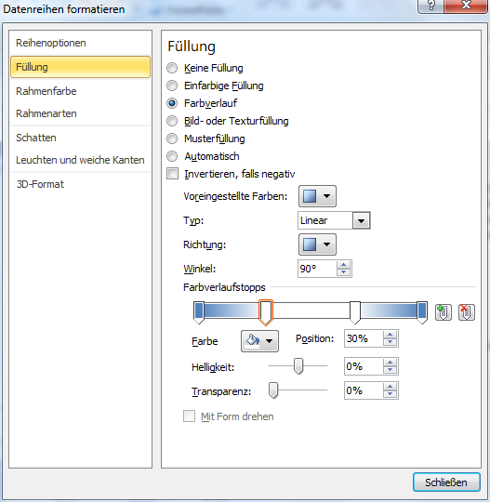

Schaft | 0.4 | 0.4 | 0.4 | 0.4 | 0.4 | 0.4
Unterbrechung | 1.25 | 1.25 | 1.25 | 1.25 | 1.25 | 1.25
Ausgleich | 8.35 | 8.35 | 8.35 | 8.35 | 8.35 | 8.35

